Лист 1
Прайс-лист
МИР ПРЯЖИ

В валюте: руб. (курс 1).
Цены указаны на 07.08.2020

№ | Номенклатура/ Характеристика номенклатуры | Описание | Изображение | Артикул | Цена | Ед. | Остаток | Ссылка на сайт
 | Маркер REN-TOUCH BISCOLOR DISPLAY 48 | Маркер REN-TOUCH BISCOLOR DISPLAY 48 | 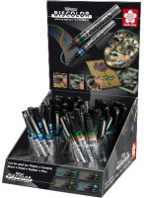 | PDBIS48 | 145.00 |  |  | Изображение
 | Маркер REN-TOUCH BISCOLOR DISPLAY 48 |  |  |  | 145.00 | шт | 23.82 | Изображение
 | Ручка гелевая SOUFFLE | Ручки витражные "Souffle", дисплей , SAKURA DECO ROLLER | 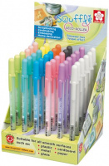 | CDSOU36 | 68.04 |  |  | Изображение
 | Ручка гелевая SOUFFLE |  |  |  | 68.04 | шт | 1.01 | Изображение

